ex6g
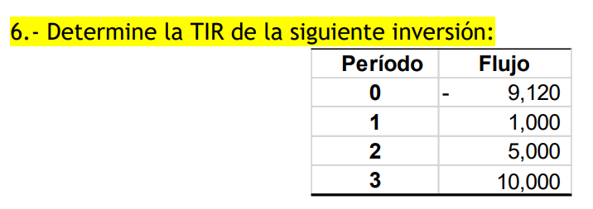

asumo | 25%
 | Periodo | 0 | 1 | 2 | 3 | VPN | TIR
 | flujo | -9120 | 1000 | 5000 | 10000 |  | 25.00%
 | tasa | 25% | 25% | 25% | 25%
 | flujo desc | -9120 | 800 | 3200 | 5120 | 4.6437889978E-08

ex13g
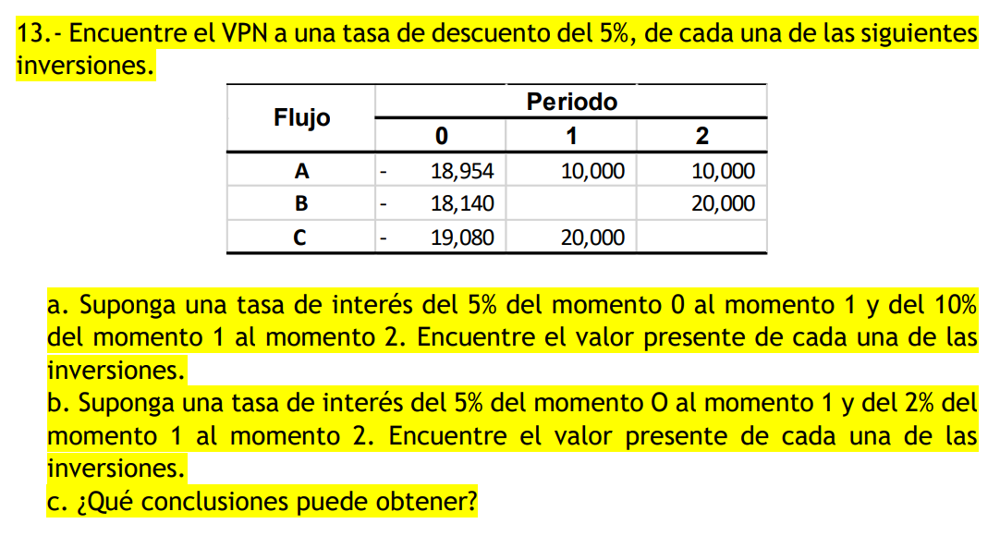

 |  |  |  |  |  |  |  |  |  |  |  | cambia la tasa
 |  |  |  |  | a) |  |  |  |  | b)
periodo | 0 | 1 | 2 | VPN | periodo | 0 | 1 | 2 | VPN | periodo | 0 | 1 | 2 | VPN
flujo neto | -18954 | 10000 | 10000 |  | flujo neto | -18954 | 10000 | 10000 |  | flujo neto | -18954 | 10000 | 10000
tasa | 5% | 5% | 5% |  | tasa | 0% | 5% | 10% |  | tasa | 0% | 5% | 2%
f desc | -18954 | 9523.8095238 | 9070.2947846 | -359.89569161 | f desc | -18954 | 9523.8095238 | 8658.008658 | -772.18181818 | f desc | -18954 | 9523.8095238 | 9337.0681606 | -93.122315593

periodo | 0 | 1 | 2 | VPN | periodo | 0 | 1 | 2 | VPN | periodo | 0 | 1 | 2 | VPN
flujo neto | -18140 | 0 | 20000 |  | flujo neto | -18140 | 0 | 20000 |  | flujo neto | -18140 | 0 | 20000
tasa | 5% | 5% | 5% |  | tasa | 0% | 5% | 10% |  | tasa | 0% | 5% | 2%
f desc | -18140 | 0 | 18140.589569 | 0.589569161 | f desc | -18140 | 0 | 17316.017316 | -823.98268398 | f desc | -18140 | 0 | 18674.136321 | 534.1363212

periodo | 0 | 1 | 2 | VPN | periodo | 0 | 1 | 2 | VPN | periodo | 0 | 1 | 2 | VPN
flujo neto | -19080 | 20000 | 0 |  | flujo neto | -19080 | 20000 | 0 |  | flujo neto | -19080 | 20000 | 0
tasa | 5% | 5% | 5% |  | tasa | 0% | 5% | 10% |  | tasa | 0% | 5% | 2%
f desc | -19080 | 19047.619048 | 0 | -32.380952381 | f desc | -19080 | 19047.619048 | 0 | -32.380952381 | f desc | -19080 | 19047.619048 | 0 | -32.380952381

 |  |  |  |  | c)
 |  |  |  |  | en el primer caso, como la r va en aumento y aparte mientras más lejano más se descuenta en el VP,
 |  |  |  |  | el VPN se ve afectado y se va a -vos. Como en el otro caso la r disminuye conforme avanza el tiempo, el descuento no crece tanto al elevar un numero menor a mayores potencias, entonces la VPN no va tan abajo.

ex14
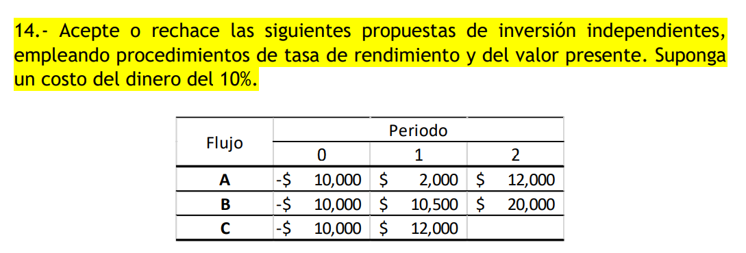

10% |  |  |  | VPN | TIR
A | 0 | 1 | 2
flujo neto | -10000 | 2000 | 12000
tasa | 10% | 10% | 10%
f desc | -10000 | 1818.1818182 | 9917.3553719 | 1735.5371901 | 20.00%

10% |  |  |  | VPN | TIR
B | 0 | 1 | 2
flujo neto | -10000 | 10500 | 20000
tasa | 10% | 10% | 10% |  | 103%
f desc | -10000 | 9545.4545455 | 16528.92562 | 16074.380165 | 103.35%
 |  |  |  |  |  | Mate fin
10% |  |  |  | VPN | TIR | Jesus Rodriguez Franco
C | 0 | 1 | 2 |  |  | 1a ed
flujo neto | -10000 | 12000
tasa | 10% | 10% | 10%
f desc | -10000 | 10909.090909 | 0 | 909.09090909 | 20.00%

ex15dg
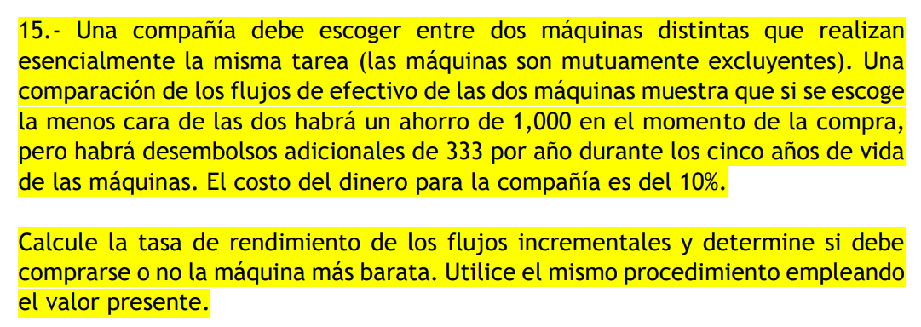

 | 10%
 | 0 | 1 | 2 | 3 | 4 | 5 | VPN | TIR | VPN/i
flujo | -2000 | -1000 | -1000 | -1000 | -1000 | -1000
tasa | 10% | 10% | 10% | 10% | 10% | 10% |  |  |  |  |  | calcula la tir de la dif
desc | -2000 | -909.09090909 | -826.44628099 | -751.3148009 | -683.01345537 | -620.92132306 | -5790.7867694 |  | 2.8953933847
flujo | -1000 | -1333 | -1333 | -1333 | -1333 | -1333
tasa | 10% | 10% | 10% | 10% | 10% | 10%
desc | -1000 | -1211.8181818 | -1101.6528926 | -1001.5026296 | -910.456936 | -827.68812364 | -6053.1187636 |  | 6.0531187636 |  | conviene la barata, pq invierto x y me regresa 4.05 veces x, con TIR 131% (mayor a 41% de la más cara)

i | -2000 | g | -1000
10% | 0 | 1 | 2 | 3 | 4 | 5 | VPN
cara | -2000 | -1000 | -1000 | -1000 | -1000 | -1000
desc | -2000 | -909.09090909 | -826.44628099 | -751.3148009 | -683.01345537 | -620.92132306 | -5790.7867694
barata | -1000 | -1333 | -1333 | -1333 | -1333 | -1333
desc | -1000 | -1211.8181818 | -1101.6528926 | -1001.5026296 | -910.456936 | -827.68812364 | -6053.1187636
 | inv
1 | -1100 | -1200 | -1300 | -1400 | -1500 | -1600 | -1700 | -1800 | -1900 | -2000 | -2100 | -2200 | -2300 | -2400 | -2500 | -2600 | -2700 | -2800 | -2900 | -3000 | -3100 | -3200 | -3300 | -3400 | -3500 | -3600 | -3700 | -3800 | -3900 | -4000
VPN(cara) | -5269.8654463 | -5748.9441233 | -6228.0228002 | -6707.1014772 | -7186.1801541 | -7665.2588311 | -8144.337508 | -8623.4161849 | -9102.4948619 | -9581.5735388 | -10060.652216 | -10539.730893 | -11018.80957 | -11497.888247 | -11976.966924 | -12456.0456 | -12935.124277 | -13414.202954 | -13893.281631 | -14372.360308 | -14851.438985 | -15330.517662 | -15809.596339 | -16288.675016 | -16767.753693 | -17246.83237 | -17725.911047 | -18204.989724 | -18684.068401 | -19163.147078
VPN(bara) | -5532.1974406 | -6011.2761175 | -6490.3547944 | -6969.4334714 | -7448.5121483 | -7927.5908253 | -8406.6695022 | -8885.7481791 | -9364.8268561 | -9843.905533 | -10322.98421 | -10802.062887 | -11281.141564 | -11760.220241 | -12239.298918 | -12718.377595 | -13197.456272 | -13676.534949 | -14155.613625 | -14634.692302 | -15113.770979 | -15592.849656 | -16071.928333 | -16551.00701 | -17030.085687 | -17509.164364 | -17988.243041 | -18467.321718 | -18946.400395 | -19425.479072
dif | -262.33199421 | -262.33199421 | -262.33199421 | -262.33199421 | -262.33199421 | -262.33199421 | -262.33199421 | -262.33199421 | -262.33199421 | -262.33199421 | -262.33199421 | -262.33199421 | -262.33199421 | -262.33199421 | -262.33199421 | -262.33199421 | -262.33199421 | -262.33199421 | -262.33199421 | -262.33199421 | -262.33199421 | -262.33199421 | -262.33199421 | -262.33199421 | -262.33199421 | -262.33199421 | -262.33199421 | -262.33199421 | -262.33199421 | -262.33199421
VPN barato y VPN caro
1000 + VP - 333 en 5 años | -262.33199421
i cara | -1100
g cara | -1100
0.5 | el gasto es 0.5 más chico que la inv

delta VPN = tamaño del gasto respecto a inversión
factor (g = i*factor) | diff
0 | -262.33199421
0.1 | -262.33199421
0.2 | -262.33199421
0.3 | -262.33199421
0.4 | -262.33199421
0.5 | -262.33199421
0.6 | -262.33199421
0.7 | -262.33199421
0.8 | -262.33199421
0.9 | -262.33199421
1 | -262.33199421
1.1 | -262.33199421
1.2 | -262.33199421
1.3 | -262.33199421
1.4 | -262.33199421
1.5 | -262.33199421 |  | Siempre la cara involucra menos pérdida
1.6 | -262.33199421
1.7 | -262.33199421
1.8 | -262.33199421
1.9 | -262.33199421

ex18dg
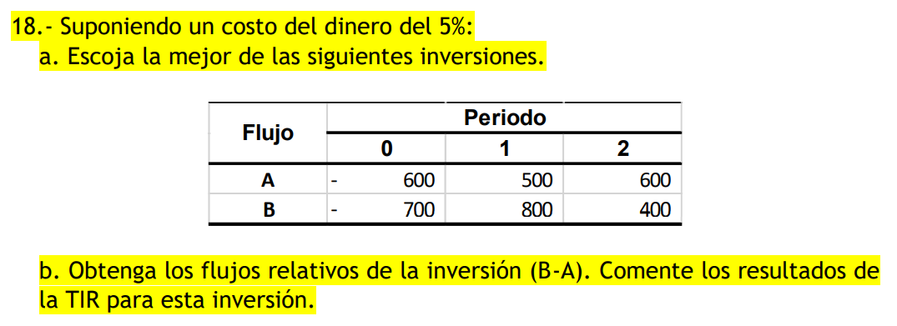

 |  |  |  |  |  |  |  | o flujo incr de la A con respecto a B

5%
 | 0 | 1 | 2 | VPN | TIR | VPN/i | 0.85714285714
flujo | -600 | 500 | 600
tasa | 5% | 5% | 5%
desc | -600 | 476.19047619 | 544.21768707 | 420.40816327 | 50% | -0.70068027211 | La A, ya que invierto 85% de lo que se requiere en B, pero tengo casi el mismo VPN y TIR
flujo | -700 | 800 | 400
tasa | 5% | 5% | 5%
desc | -700 | 761.9047619 | 362.81179138 | 424.71655329 | 52% | -0.60673793327
flujo rel | -100 | 300 | -200
tasa | 5% | 5% | 5%
desc | -100 | 285.71428571 | -181.40589569 | 4.3083900227 | 0% |  | No hay crecimiento en la inversión (TIR 0%), los ingresos apenas cubrieron los egresos de la inversión

o TIR menor a la expectativa pero mayor a 0: significa que los ingresos apenas cubren los egresos del proyecto y no se generan beneficios adicionales. o TIR menor a 0: significa que los ingresos no alcanzan a cubrir los egresos, por ende, el proyecto genera pérdidas.

ex21dg
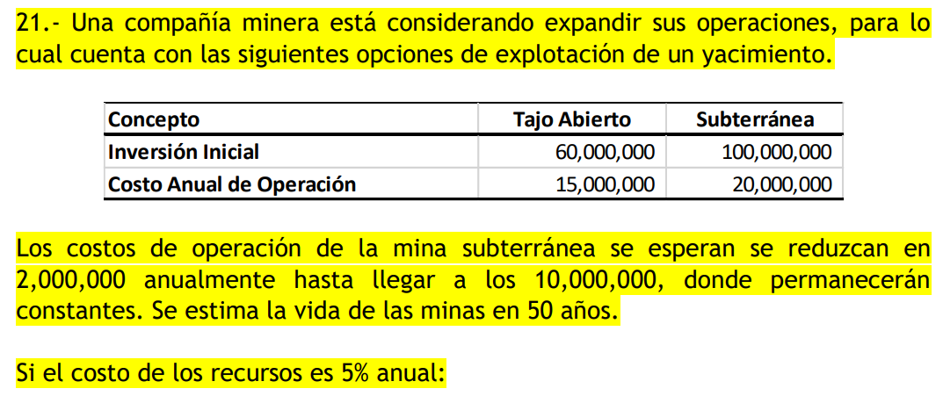

5% |  | -1
 | 0 | 1 | 2 | 3 | 4 | 5 | 6 | 7 | 8 | 9 | 10 | 11 | 12 | 13 | 14 | 15 | 16 | 17 | 18 | 19 | 20 | 21 | 22 | 23 | 24 | 25 | 26 | 27 | 28 | 29 | 30 | 31 | 32 | 33 | 34 | 35 | 36 | 37 | 38 | 39 | 40 | 41 | 42 | 43 | 44 | 45 | 46 | 47 | 48 | 49 | 50 | VPN | TIR | VPN/i
tajo | -60000000 | -15000000 | -15000000 | -15000000 | -15000000 | -15000000 | -15000000 | -15000000 | -15000000 | -15000000 | -15000000 | -15000000 | -15000000 | -15000000 | -15000000 | -15000000 | -15000000 | -15000000 | -15000000 | -15000000 | -15000000 | -15000000 | -15000000 | -15000000 | -15000000 | -15000000 | -15000000 | -15000000 | -15000000 | -15000000 | -15000000 | -15000000 | -15000000 | -15000000 | -15000000 | -15000000 | -15000000 | -15000000 | -15000000 | -15000000 | -15000000 | -15000000 | -15000000 | -15000000 | -15000000 | -15000000 | -15000000 | -15000000 | -15000000 | -15000000 | -15000000
tasa | 5% | 5% | 5% | 5% | 5% | 5% | 5% | 5% | 5% | 5% | 5% | 5% | 5% | 5% | 5% | 5% | 5% | 5% | 5% | 5% | 5% | 5% | 5% | 5% | 5% | 5% | 5% | 5% | 5% | 5% | 5% | 5% | 5% | 5% | 5% | 5% | 5% | 5% | 5% | 5% | 5% | 5% | 5% | 5% | 5% | 5% | 5% | 5% | 5% | 5% | 5%
desc | -60000000 | -14285714.286 | -13605442.177 | -12957563.978 | -12340537.122 | -11752892.497 | -11193230.95 | -10660219.952 | -10152590.43 | -9669133.7433 | -9208698.8031 | -8770189.3363 | -8352561.2727 | -7954820.2597 | -7576019.2949 | -7215256.4714 | -6871672.8299 | -6544450.3142 | -6232809.823 | -5936009.3552 | -5653342.2431 | -5384135.4696 | -5127748.0663 | -4883569.587 | -4651018.6542 | -4429541.5755 | -4218611.0243 | -4017724.785 | -3826404.5571 | -3644194.8163 | -3470661.7298 | -3305392.1237 | -3147992.4987 | -2998088.094 | -2855321.9943 | -2719354.2803 | -2589861.2193 | -2466534.4946 | -2349080.471 | -2237219.4962 | -2130685.2345 | -2029224.0329 | -1932594.317 | -1840566.0162 | -1752920.0154 | -1669447.6337 | -1589950.1274 | -1514238.2165 | -1442131.6348 | -1373458.6998 | -1308055.9046 | -333838881.91 | No se puede si -vo | 5.5639813651
sub | -100000000 | -20000000 | -18000000 | -16000000 | -14000000 | -12000000 | -10000000 | -10000000 | -10000000 | -10000000 | -10000000 | -10000000 | -10000000 | -10000000 | -10000000 | -10000000 | -10000000 | -10000000 | -10000000 | -10000000 | -10000000 | -10000000 | -10000000 | -10000000 | -10000000 | -10000000 | -10000000 | -10000000 | -10000000 | -10000000 | -10000000 | -10000000 | -10000000 | -10000000 | -10000000 | -10000000 | -10000000 | -10000000 | -10000000 | -10000000 | -10000000 | -10000000 | -10000000 | -10000000 | -10000000 | -10000000 | -10000000 | -10000000 | -10000000 | -10000000 | -10000000
tasa | 5% | 5% | 5% | 5% | 5% | 5% | 5% | 5% | 5% | 5% | 5% | 5% | 5% | 5% | 5% | 5% | 5% | 5% | 5% | 5% | 5% | 5% | 5% | 5% | 5% | 5% | 5% | 5% | 5% | 5% | 5% | 5% | 5% | 5% | 5% | 5% | 5% | 5% | 5% | 5% | 5% | 5% | 5% | 5% | 5% | 5% | 5% | 5% | 5% | 5% | 5%
desc | -100000000 | -19047619.048 | -16326530.612 | -13821401.577 | -11517834.647 | -9402313.9976 | -7462153.9664 | -7106813.3013 | -6768393.6203 | -6446089.1622 | -6139132.5354 | -5846792.8909 | -5568374.1818 | -5303213.5065 | -5050679.53 | -4810170.9809 | -4581115.2199 | -4362966.8761 | -4155206.5487 | -3957339.5702 | -3768894.8287 | -3589423.6464 | -3418498.7109 | -3255713.058 | -3100679.1028 | -2953027.717 | -2812407.3495 | -2678483.19 | -2550936.3714 | -2429463.2109 | -2313774.4866 | -2203594.7491 | -2098661.6658 | -1998725.396 | -1903547.9962 | -1812902.8535 | -1726574.1462 | -1644356.3297 | -1566053.6474 | -1491479.6642 | -1420456.823 | -1352816.0219 | -1288396.2113 | -1227044.0108 | -1168613.3436 | -1112965.0892 | -1059966.7516 | -1009492.1444 | -961421.08987 | -915639.13321 | -872037.26972 | -309380187.78 |  | 3.0938018778

a) | B
b) | Sí conviene | te esperas al año 6 para iniciar, pero tengo q comprar 1.6M para surtirle a mi jefe
 | 0 | 1 | 2 | 3 | 4 | 5 | 6 | 7 | 8 | 9 | 10 | 11 | 12 | 13 | 14 | 15 | 16 | 17 | 18 | 19 | 20 | 21 | 22 | 23 | 24 | 25 | 26 | 27 | 28 | 29 | 30 | 31 | 32 | 33 | 34 | 35 | 36 | 37 | 38 | 39 | 40 | 41 | 42 | 43 | 44 | 45 | 46 | 47 | 48 | 49 | 50
sub | 0 | -1600000 | -1600000 | -1600000 | -1600000 | -101600000 | -20000000 | -18000000 | -16000000 | -14000000 | -12000000 | -10000000 | -10000000 | -10000000 | -10000000 | -10000000 | -10000000 | -10000000 | -10000000 | -10000000 | -10000000 | -10000000 | -10000000 | -10000000 | -10000000 | -10000000 | -10000000 | -10000000 | -10000000 | -10000000 | -10000000 | -10000000 | -10000000 | -10000000 | -10000000 | -10000000 | -10000000 | -10000000 | -10000000 | -10000000 | -10000000 | -10000000 | -10000000 | -10000000 | -10000000 | -10000000 | -10000000 | -10000000 | -10000000 | -10000000 | -10000000
tasa | 5% | 5% | 5% | 5% | 5% | 5% | 5% | 5% | 5% | 5% | 5% | 5% | 5% | 5% | 5% | 5% | 5% | 5% | 5% | 5% | 5% | 5% | 5% | 5% | 5% | 5% | 5% | 5% | 5% | 5% | 5% | 5% | 5% | 5% | 5% | 5% | 5% | 5% | 5% | 5% | 5% | 5% | 5% | 5% | 5% | 5% | 5% | 5% | 5% | 5% | 5%
desc | 0 | -1523809.5238 | -1451247.1655 | -1382140.1577 | -1316323.9597 | -79606258.513 | -14924307.933 | -12792263.942 | -10829429.792 | -9024524.827 | -7366959.0425 | -5846792.8909 | -5568374.1818 | -5303213.5065 | -5050679.53 | -4810170.9809 | -4581115.2199 | -4362966.8761 | -4155206.5487 | -3957339.5702 | -3768894.8287 | -3589423.6464 | -3418498.7109 | -3255713.058 | -3100679.1028 | -2953027.717 | -2812407.3495 | -2678483.19 | -2550936.3714 | -2429463.2109 | -2313774.4866 | -2203594.7491 | -2098661.6658 | -1998725.396 | -1903547.9962 | -1812902.8535 | -1726574.1462 | -1644356.3297 | -1566053.6474 | -1491479.6642 | -1420456.823 | -1352816.0219 | -1288396.2113 | -1227044.0108 | -1168613.3436 | -1112965.0892 | -1059966.7516 | -1009492.1444 | -961421.08987 | -915639.13321 | -872037.26972 | -245559170.17

c) | suponiendo anticipado |  |  |  |  |  | si va aquí?
 | 0 | 1 | 2 | 3 | 4 | 5 | 6 | 7 | 8 | 9 | 10 | 11 | 12 | 13 | 14 | 15 | 16 | 17 | 18 | 19 | 20 | 21 | 22 | 23 | 24 | 25 | 26 | 27 | 28 | 29 | 30 | 31 | 32 | 33 | 34 | 35 | 36 | 37 | 38 | 39 | 40 | 41 | 42 | 43 | 44 | 45 | 46 | 47 | 48 | 49 | 50 | VPN | TIR | VPN/i
tajo | -60000000 | -15000000 | -15000000 | -15000000 | -15000000 | -15000000 | -115000000 | -20000000 | -18000000 | -16000000 | -14000000 | -12000000 | -10000000 | -10000000 | -10000000 | -10000000 | -10000000 | -10000000 | -10000000 | -10000000 | -10000000 | -10000000 | -10000000 | -10000000 | -10000000 | -10000000 | -10000000 | -10000000 | -10000000 | -10000000 | -10000000 | -10000000 | -10000000 | -10000000 | -10000000 | -10000000 | -10000000 | -10000000 | -10000000 | -10000000 | -10000000 | -10000000 | -10000000 | -10000000 | -10000000 | -10000000 | -10000000 | -10000000 | -10000000 | -10000000 | -10000000
tasa | 5% | 5% | 5% | 5% | 5% | 5% | 5% | 5% | 5% | 5% | 5% | 5% | 5% | 5% | 5% | 5% | 5% | 5% | 5% | 5% | 5% | 5% | 5% | 5% | 5% | 5% | 5% | 5% | 5% | 5% | 5% | 5% | 5% | 5% | 5% | 5% | 5% | 5% | 5% | 5% | 5% | 5% | 5% | 5% | 5% | 5% | 5% | 5% | 5% | 5% | 5%
desc | -60000000 | -14285714.286 | -13605442.177 | -12957563.978 | -12340537.122 | -11752892.497 | -85814770.613 | -14213626.603 | -12183108.517 | -10313742.659 | -8594785.5496 | -7016151.469 | -5568374.1818 | -5303213.5065 | -5050679.53 | -4810170.9809 | -4581115.2199 | -4362966.8761 | -4155206.5487 | -3957339.5702 | -3768894.8287 | -3589423.6464 | -3418498.7109 | -3255713.058 | -3100679.1028 | -2953027.717 | -2812407.3495 | -2678483.19 | -2550936.3714 | -2429463.2109 | -2313774.4866 | -2203594.7491 | -2098661.6658 | -1998725.396 | -1903547.9962 | -1812902.8535 | -1726574.1462 | -1644356.3297 | -1566053.6474 | -1491479.6642 | -1420456.823 | -1352816.0219 | -1288396.2113 | -1227044.0108 | -1168613.3436 | -1112965.0892 | -1059966.7516 | -1009492.1444 | -961421.08987 | -915639.13321 | -872037.26972 | -362573447.89 |  | 6.0428907982

 | No, ya que la de tajo sin reemplazo es menor pérdida

ex22
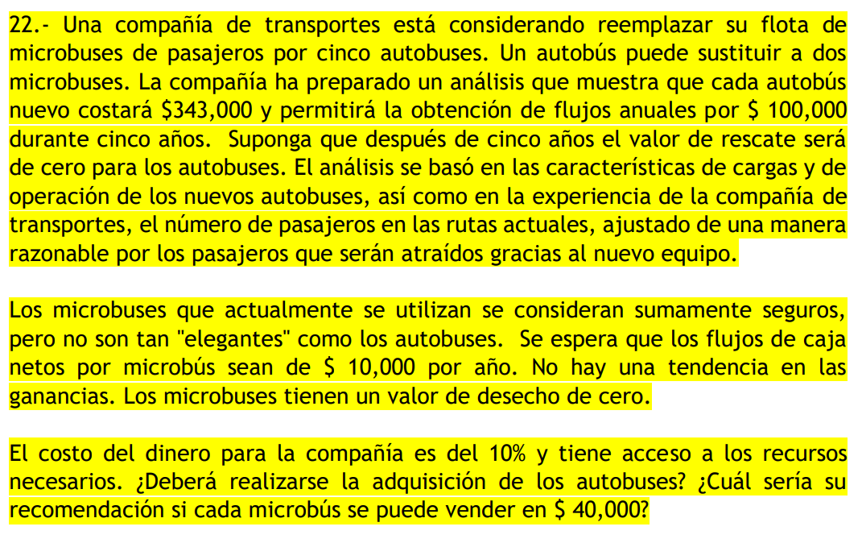

 | reemplazar microbuses por 5 autobuses
 | 1 autobus = 2 microbuses
 | 5 autobuses = 10 microbuses tienen

 | 1 autobus | -343000 | 100000 | 5 años |  | 1 microbus | 10000
 | 5 | -1715000 | 500000 |  |  | 10 | 100000
10%
Autobuses | 0 | 1 | 2 | 3 | 4 | 5 | VPN | TIR
flujo | -1715000 | 500000 | 500000 | 500000 | 500000 | 500000
tasa | 10% | 10% | 10% | 10% | 10% | 10%
desc | -1715000 | 454545.45455 | 413223.1405 | 375657.40045 | 341506.72768 | 310460.66153 | 180393.3847 | 14% | correcto
Microbuses | 0 | 1 | 2 | 3 | 4 | 5 | VPN | TIR
flujo | 0 | 100000 | 100000 | 100000 | 100000 | 100000 |  |  | no gana en 0
tasa | 10% | 10% | 10% | 10% | 10% | 10% |  | (inf)
desc | 0 | 90909.090909 | 82644.628099 | 75131.48009 | 68301.345537 | 62092.132306 | 379078.67694 | 11582606428% | correcto

no se deben adquirir los autobuses, ya que al ya tenerse no requiere inversión, haciendo que la TIR sea infinito, e incluso la VPN es mayor en el caso de seguir con microbuses
 | los vendo en el 0
autobuses | 0 | 1 | 2 | 3 | 4 | 5 | VPN | TIR
flujo | -1315000 | 500000 | 500000 | 500000 | 500000 | 500000
tasa | 10% | 10% | 10% | 10% | 10% | 10% |  | (inf)
desc | -1315000 | 454545.45455 | 413223.1405 | 375657.40045 | 341506.72768 | 310460.66153 | 580393.3847 | 11582606428% | corr

ahora, conviene los autobuses

ex23g
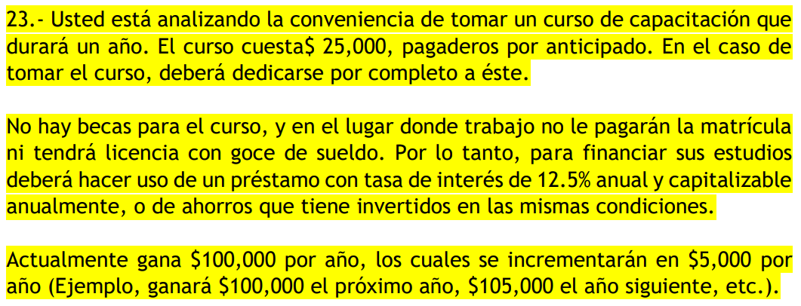

 |  |  |  |  |  |  |  | b)tomar el curso
 |  |  |  |  |  |  |  | c)no tomar curso |  |  |  |  |  |  |  |  |  |  |  |  |  | como si tuvieras 39 y solo haces 21 periodos
 |  |  |  |  |  |  |  |  |  |  |  |  |  |  |  |  |  |  |  |  |  | 1001813.6956
años | 29 | 30 | 31 | 32 | 33 | 34 | 35 | 36 | 37 | 38 | 39 | 40 | 41 | 42 | 43 | 44 | 45 | 46 | 47 | 48 | 49 | 50 | 51 | 52 | 53 | 54 | 55 | 56 | 57 | 58 | 59 | 60
t | 12.50%
con curso | 0 | 1 | 2 | 3 | 4 | 5 | 6 | 7 | 8 | 9 | 10 | 11 | 12 | 13 | 14 | 15 | 16 | 17 | 18 | 19 | 20 | 21 | 22 | 23 | 24 | 25 | 26 | 27 | 28 | 29 | 30 | 31
 | -25000 | 0 | 130000 | 135000 | 140000 | 145000 | 150000 | 155000 | 160000 | 165000 | 170000 | 175000 | 180000 | 185000 | 190000 | 195000 | 200000 | 205000 | 210000 | 215000 | 220000 | 225000 | 230000 | 235000 | 240000 | 245000 | 250000 | 255000 | 260000 | 265000 | 270000 | 275000
desc | -25000 | 0 | 102716.04938 | 94814.814815 | 87401.310776 | 80464.698809 | 73990.527641 | 67961.669833 | 62359.094901 | 57162.503659 | 52350.845102 | 47902.73408 | 43796.785445 | 40011.878061 | 36527.360151 | 33323.205752 | 30380.1306 | 27679.674547 | 25204.256498 | 22937.206972 | 20862.782569 | 18966.165971 | 17233.454512 | 15651.639847 | 14208.580854 | 12892.971516 | 11694.30523 | 10602.836741 | 9609.5426677 | 8706.0813912 | 7884.7529581 | 7138.4594682
 |  |  |  |  |  |  |  |  |  |  |  |  |  |  |  |  |  |  |  |  |  |  |  |  |  |  |  |  |  |  |  | 1117436.3207
sin curso | 0 | 100000 | 105000 | 110000 | 115000 | 120000 | 125000 | 130000 | 135000 | 140000 | 145000 | 150000 | 155000 | 160000 | 165000 | 170000 | 175000 | 180000 | 185000 | 190000 | 195000 | 200000 | 205000 | 210000 | 215000 | 220000 | 225000 | 230000 | 235000 | 240000 | 245000 | 250000
 | 0 | 88888.888889 | 82962.962963 | 77256.515775 | 71793.933852 | 66591.474877 | 61658.773034 | 57000.110183 | 52615.486322 | 48501.518256 | 44652.19141 | 41059.486354 | 37713.898577 | 34604.867512 | 31721.128552 | 29050.999886 | 26582.614275 | 24304.10448 | 22203.749772 | 20270.089882 | 18492.011822 | 16858.814197 | 15360.252935 | 13986.571778 | 12728.520348 | 11577.362177 | 10524.874707 | 9563.3429433 | 8685.5481804 | 7884.7529581 | 7154.6832397 | 6489.5086075
 | no aquí pq no es un año sino un instante |  |  |  |  |  |  |  |  |  |  |  |  |  |  |  |  |  |  |  |  |  |  |  |  |  |  |  |  |  |  | 1058739.0387

flujo con-sin y sacas TIR, porque el tomar el curso no me hace ganar 130, sino la resta con - sin

 | 0 | 1 | 2 | 3 | 4 | 5 | 6 | 7 | 8 | 9 | 10 | 11 | 12 | 13 | 14 | 15 | 16 | 17 | 18 | 19 | 20 | 21 | 22 | 23 | 24 | 25 | 26 | 27 | 28 | 29 | 30 | 31
flujo (a-b) | -25000 | -100000 | 25000 | 25000 | 25000 | 25000 | 25000 | 25000 | 25000 | 25000 | 25000 | 25000 | 25000 | 25000 | 25000 | 25000 | 25000 | 25000 | 25000 | 25000 | 25000 | 25000 | 25000 | 25000 | 25000 | 25000 | 25000 | 25000 | 25000 | 25000 | 25000 | 25000
desc | -25000 | -88888.888889 | 19753.08642 | 17558.29904 | 15607.376924 | 13873.223933 | 12331.754607 | 10961.559651 | 9743.6085782 | 8660.9854029 | 7698.6536914 | 6843.2477257 | 6082.8868673 | 5407.0105487 | 4806.2315989 | 4272.2058657 | 3797.516325 | 3375.5700667 | 3000.5067259 | 2667.1170897 | 2370.7707464 | 2107.3517746 | 1873.2015774 | 1665.0680688 | 1480.0605056 | 1315.6093383 | 1169.430523 | 1039.4937982 | 923.99448728 | 821.32843313 | 730.06971834 | 648.95086075
 |  |  |  |  |  |  |  |  |  |  |  |  |  |  |  |  |  |  |  |  |  |  |  |  |  |  |  |  |  |  |  | 58697.282003

ex25g
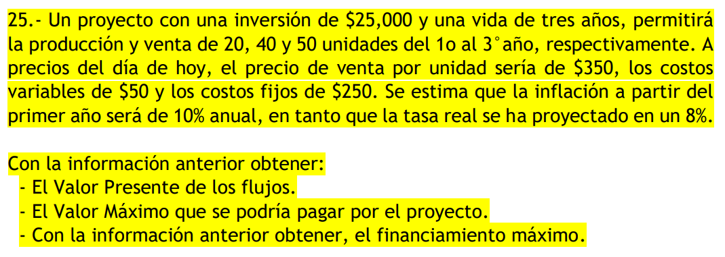

 |  |  |  |  | inflación | 10%
 |  |  |  |  | tR | 8%
 |  |  |  |  | TN | 0.188

 |  |  |  |  | si no hay inflación, la tir nominal (flujo neto) y la tir real (con inflación)

 | 0 | 1 | 2 | 3
inversión | -25000
unidades |  | 20 | 40 | 50
precio/u | 350 | 385 | 423.5 | 465.85
costo/u | 50 | 55 | 60.5 | 66.55
cost f | 250 | 275 | 302.5 | 332.75
Ingreso |  | 7700 | 16940 | 23292.5
costo v |  | 1100 | 2420 | 3327.5
costo f |  | 275 | 302.5 | 332.75
costo tot |  | 1375 | 2722.5 | 3660.25
flujo neto | -25000 | 6325 | 14217.5 | 19632.25
flujo desc | -25000 | 5324.0740741 | 10073.731139 | 11709.025555
VPN | 2106.8307677
TIR nom | 23%
TIR real | 11.999424042337115%

